Расчет ДУ
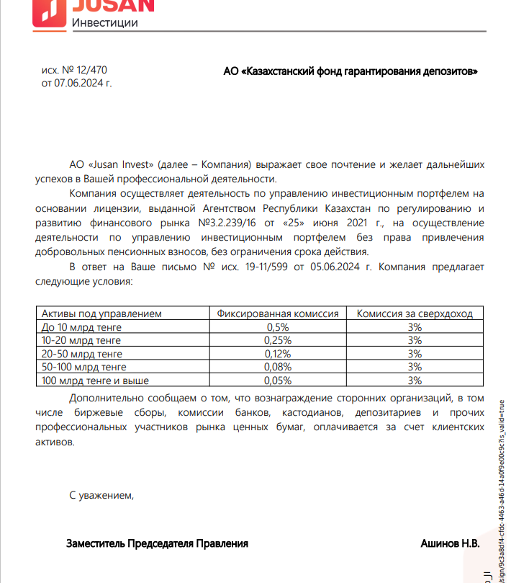
Средняя грязная | Сумма комиссий кроме ДУ | Месячная доля комиссии ДУ | Оплаченная комиссия ДУ за октябрь | Фактическая комиссия за октябрь (без корректировки) | Корректировка комиссии ДУ за октябрь | Комиссия ДУ за ноябрь | К оплате
33,076,512,789.9 | 1,067,678.82 | 3,307,651.28 | 3,264,616.22 | 3,264,613.33 | -2.89 | 3,307,213.75 | 3,307,210.86

